상품제안서
유니콘 4in1 릴타입 시거잭 멀티 고속충전기 | 상품코드: S47631

 |  |  |  |  |  |  | 02-713-8555 | www.synergygift.co.kr
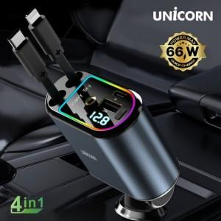

【상세/제작정보】

【인쇄/포장옵션】 | 레이저, 풀칼라 / 포장지포장

【공급단가】 | 수량 | 20~ | 100~ | 300~ | 500~ | 1,000~
*VAT별도 | 단가 | 16,500원 | 15,000원 | 14,400원 | 14,100원 | 13,800원

【상품 URL】 | https://www.synergygift.co.kr:443/src/goods_detail.php?gdno=47631

